例題4748
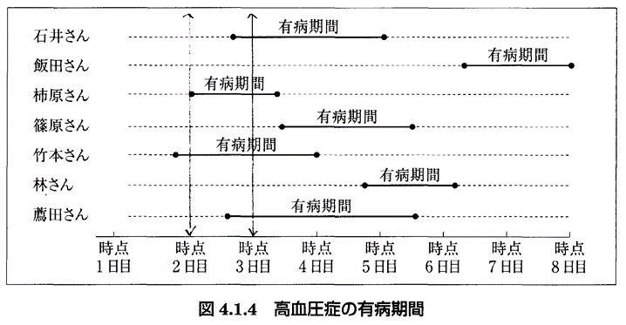
罹患率

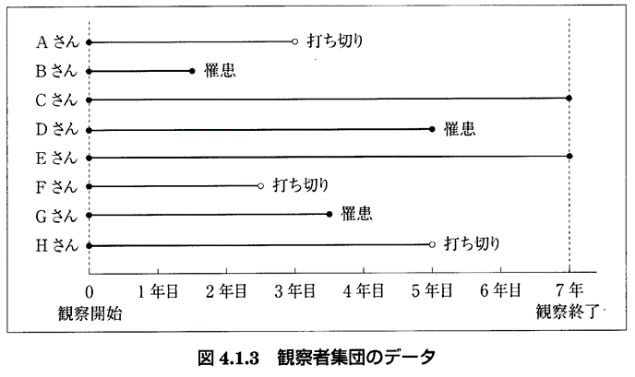
例題4.7 |  | 罹患率＝ | 演習4.7 |  | 罹患率＝
表4.1.9 |  | 累積罹患率＝ | 観察者 | 観察期間 | 累積罹患率＝
観察者 | 観察期間 |  | A
A | 1.5 |  | B
B | 5.0 |  | C
C | 3.0 |  | D
D | 1.0 |  | E
E | 2.5 |  | F
5 | 13.0 |  | G
(人) | （人年） |  | H

 |  |  | (人) | （人年）

有病率
 | 例題4.8 | ２日目の有病率＝
 | 演習4.8 | ３日目の有病率＝

